상품제안서
오슬로 핀 텀블러 | 상품코드: F14486

 |  |  |  |  |  |  | 02-412-0044 | www.easy1.co.kr
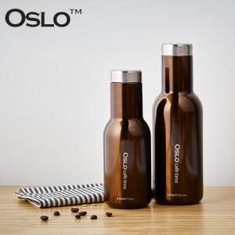

【상세/제작정보】

【인쇄/포장옵션】 | 레이저 / 포장지포장

【공급단가】 | 수량 | 50~ | 100~ | 300~ | 500~ | 1,000~
*VAT별도 | 350ml | 8,100원 | 7,800원 | 7,500원 | 7,200원 | 7,020원
 | 550ml | 8,770원 | 8,450원 | 8,120원 | 7,800원 | 7,600원

【상품 URL】 | https://dev.easy1.co.kr:443/src/goods_detail.php?gdno=14486

